JP225
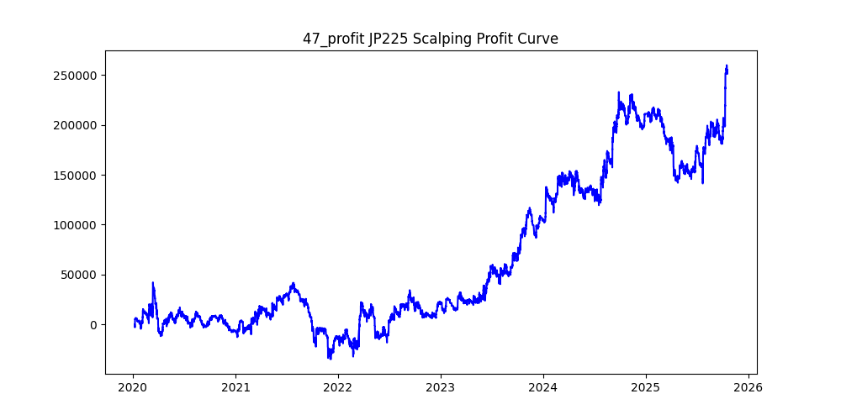
symbol | version | i | atr_term | trend_minutes | trend_multiply | trend_micro_minutes | trend_micro_multiply | sl | sl_loose | position_max | volume | trades | win_rate | profit_mean | profit_median | drawdown_min | profit
JP225 | 2 | 47 | 25 | 15 | 3 | 1 | 1.3 | 40 |  | 5 | 0.01 | 66086 | 0.21464455407 | 3.8522508549 | -40 | -91633.23 | 254579.85 | -0.35993905252
JP225 | 2 | 7 | 25 | 30 | 2.6 | 1 | 1.1 | 80 |  | 5 | 0.01 | 49069 | 0.29719374758 | 5.1070596507 | -80 | -181086.96 | 250598.31 | -0.72261844064
JP225 | 2 | 49 | 25 | 30 | 3 | 1 | 1.4 | 60 |  | 5 | 0.01 | 51029 | 0.25348331341 | 4.8089645104 | -60 | -193108.7 | 245396.65 | -0.78692476038
JP225 | 2 | 0 | 30 | 30 | 2.8 | 1 | 1 | 80 |  | 5 | 0.01 | 48278 | 0.29758896392 | 4.3527774556 | -80 | -140591 | 210143.39 | -0.66902413633
JP225 | 2 | 31 | 25 | 15 | 3 | 1 | 2.2 | 80 |  | 5 | 0.01 | 37534 | 0.31304950179 | 5.4706151756 | -63 | -80882.52 | 205334.07 | -0.39390696342
JP225 | 2 | 9 | 10 | 30 | 2.8 | 1 | 1.5 | 100 |  | 5 | 0.01 | 40828 | 0.32320956207 | 4.5832759381 | -77 | -126988.19 | 187125.99 | -0.67862401155
JP225 | 2 | 16 | 30 | 10 | 2.8 | 1 | 1 | 40 |  | 5 | 0.01 | 79639 | 0.23433242507 | 2.3002733585 | -40 | -81691 | 183191.47 | -0.44593233517
JP225 | 2 | 40 | 10 | 30 | 3 | 1 | 1.2 | 80 |  | 5 | 0.01 | 47333 | 0.29055838421 | 3.7530974162 | -80 | -138543.07 | 177645.36 | -0.77988566659
JP225 | 2 | 44 | 10 | 30 | 3 | 1 | 1.5 | 80 |  | 5 | 0.01 | 44195 | 0.29550854169 | 3.6159454689 | -80 | -126328.91 | 159806.71 | -0.7905106738
JP225 | 2 | 24 | 30 | 30 | 3.2 | 1 | 1.3 | 60 |  | 5 | 0.01 | 50312 | 0.25727460646 | 3.1238332803 | -60 | -145137 | 157166.3 | -0.92346132727
JP225 | 2 | 46 | 30 | 30 | 2.6 | 1 | 1.2 | 60 |  | 5 | 0.01 | 52845 | 0.2615573848 | 2.8067665815 | -60 | -152355 | 148323.58 | -1.0271798995
JP225 | 2 | 32 | 30 | 30 | 3.2 | 1 | 1.4 | 60 |  | 5 | 0.01 | 49027 | 0.25771513656 | 3.0149886797 | -60 | -144209 | 147815.85 | -0.97559903082
JP225 | 2 | 39 | 30 | 30 | 3 | 1 | 1.3 | 100 |  | 5 | 0.01 | 40707 | 0.32667600167 | 3.407015501 | -84 | -153256 | 138689.38 | -1.1050305366
JP225 | 2 | 26 | 25 | 25 | 3.4 | 1 | 1.4 | 40 |  | 5 | 0.01 | 62329 | 0.19477289865 | 2.0450231834 | -40 | -134612.73 | 127464.25 | -1.0560822348
JP225 | 2 | 34 | 25 | 30 | 3.4 | 1 | 1.3 | 100 |  | 5 | 0.01 | 41297 | 0.31510763494 | 2.8448202049 | -100 | -140205.99 | 117482.54 | -1.1934198052
JP225 | 2 | 11 | 15 | 10 | 2.6 | 1 | 1.3 | 80 |  | 5 | 0.01 | 58554 | 0.31743348021 | 1.9494579363 | -38 | -101147 | 114148.56 | -0.8860996582
JP225 | 2 | 37 | 10 | 5 | 4 | 1 | 1 | 80 |  | 5 | 0.01 | 64014 | 0.31088511888 | 1.4842015809 | -39.005 | -124499.47 | 95009.68 | -1.3103872153
JP225 | 2 | 21 | 30 | 10 | 2.8 | 1 | 1.2 | 60 |  | 5 | 0.01 | 63399 | 0.2809192574 | 1.4760176028 | -52 | -110828 | 93578.04 | -1.1843376929
JP225 | 2 | 27 | 25 | 20 | 2.6 | 1 | 1.2 | 60 |  | 5 | 0.01 | 57788 | 0.26486467779 | 1.5843827438 | -60 | -159885.71 | 91558.31 | -1.7462719659
JP225 | 2 | 43 | 30 | 30 | 2.2 | 1 | 1.5 | 60 |  | 5 | 0.01 | 49401 | 0.27349648793 | 1.8017345803 | -60 | -112638 | 89007.49 | -1.2654890055
JP225 | 2 | 30 | 30 | 10 | 2.8 | 1 | 1.6 | 60 |  | 5 | 0.01 | 54049 | 0.28424207663 | 1.598930785 | -53 | -92705 | 86420.61 | -1.0727186489
JP225 | 2 | 48 | 15 | 30 | 3.4 | 1 | 1.4 | 100 |  | 5 | 0.01 | 41025 | 0.31870810481 | 2.0826666667 | -100 | -171347.58 | 85441.4 | -2.0054397517
JP225 | 2 | 15 | 25 | 15 | 2.2 | 1 | 1.2 | 60 |  | 5 | 0.01 | 63838 | 0.28357717974 | 1.3310880667 | -53 | -99061 | 84974 | -1.165780121
JP225 | 2 | 3 | 30 | 25 | 3.8 | 1 | 1.2 | 60 |  | 5 | 0.01 | 53317 | 0.24592531463 | 1.5454862427 | -60 | -165902.49 | 82400.69 | -2.0133628735
JP225 | 2 | 41 | 20 | 20 | 2.6 | 1 | 1.5 | 100 |  | 5 | 0.01 | 44211 | 0.32209178711 | 1.8354900364 | -55 | -170432.44 | 81148.85 | -2.1002446738
JP225 | 2 | 8 | 30 | 30 | 2.4 | 1 | 1.5 | 80 |  | 5 | 0.01 | 44084 | 0.30643770983 | 1.7929475547 | -80 | -127691 | 79040.3 | -1.6155176537
JP225 | 2 | 38 | 30 | 25 | 3 | 1 | 1 | 80 |  | 5 | 0.01 | 49983 | 0.28827801452 | 1.5809297161 | -80 | -201226.59 | 79019.61 | -2.5465399032
JP225 | 2 | 22 | 30 | 15 | 2.6 | 1 | 1.7 | 100 |  | 5 | 0.01 | 44408 | 0.32431093497 | 1.5756550622 | -48 | -77204 | 69971.69 | -1.1033605162
JP225 | 2 | 14 | 30 | 15 | 3 | 1 | 1.6 | 80 |  | 5 | 0.01 | 46164 | 0.30309331947 | 1.4748121913 | -65 | -127485.42 | 68083.23 | -1.872493711
JP225 | 2 | 45 | 25 | 10 | 3.2 | 1 | 1.3 | 80 |  | 5 | 0.01 | 53205 | 0.29987783103 | 1.2542920778 | -51 | -116814.55 | 66734.61 | -1.7504342949
JP225 | 2 | 35 | 20 | 30 | 2 | 1 | 1.1 | 40 |  | 5 | 0.01 | 72149 | 0.21468073016 | 0.91949742893 | -40 | -139241 | 66340.82 | -2.0988736648
JP225 | 2 | 13 | 25 | 5 | 4 | 1 | 1 | 100 |  | 5 | 0.01 | 61089 | 0.32879896544 | 0.99800455074 | -35 | -126704 | 60967.1 | -2.0782356386
JP225 | 2 | 6 | 30 | 10 | 2.8 | 1 | 1.6 | 80 |  | 5 | 0.01 | 50528 | 0.30970946802 | 1.1265589376 | -44 | -104699 | 56922.77 | -1.8393166742
JP225 | 2 | 23 | 30 | 25 | 3.8 | 1 | 1.5 | 60 |  | 5 | 0.01 | 49412 | 0.24943333603 | 1.1255490569 | -60 | -158170.05 | 55615.63 | -2.8439855846
JP225 | 2 | 17 | 30 | 25 | 3 | 1 | 1 | 100 |  | 5 | 0.01 | 45274 | 0.31620797809 | 1.1128135354 | -76 | -203471 | 50381.52 | -4.0386038373
JP225 | 2 | 25 | 25 | 25 | 2.4 | 1 | 1.6 | 100 |  | 5 | 0.01 | 42415 | 0.32455499234 | 1.148580455 | -60 | -168931.95 | 48717.04 | -3.4676152328
JP225 | 2 | 1 | 30 | 30 | 3.4 | 1 | 1.4 | 100 |  | 5 | 0.01 | 39386 | 0.3229320063 | 1.164436094 | -100 | -167555 | 45862.48 | -3.6534221438
JP225 | 2 | 12 | 30 | 10 | 2.8 | 1 | 1.7 | 80 |  | 5 | 0.01 | 48580 | 0.31047756278 | 0.86029971182 | -44 | -99518 | 41793.36 | -2.3811916534
JP225 | 2 | 29 | 25 | 25 | 3.2 | 1 | 1.2 | 80 |  | 5 | 0.01 | 47961 | 0.28302162173 | 0.86366151665 | -80 | -203974.4 | 41422.07 | -4.9242927744
JP225 | 2 | 20 | 20 | 10 | 2.4 | 1 | 1.3 | 80 |  | 5 | 0.01 | 60804 | 0.31866324584 | 0.6771483784 | -35 | -121205 | 41173.33 | -2.9437745259
JP225 | 2 | 33 | 25 | 25 | 2.6 | 1 | 1.1 | 100 |  | 5 | 0.01 | 46699 | 0.31784406518 | 0.70696995653 | -64 | -213306.56 | 33014.79 | -6.4609394759
JP225 | 2 | 28 | 30 | 30 | 2.2 | 1 | 1 | 60 |  | 5 | 0.01 | 57817 | 0.2683985679 | 0.53925575523 | -60 | -140989 | 31178.15 | -4.5220450861
JP225 | 2 | 2 | 30 | 30 | 2.6 | 1 | 1.1 | 100 |  | 5 | 0.01 | 43804 | 0.32426262442 | 0.67517121724 | -72 | -212224 | 29575.2 | -7.1757418378
JP225 | 2 | 42 | 30 | 25 | 2.8 | 1 | 1.2 | 80 |  | 5 | 0.01 | 48527 | 0.29144599913 | 0.57414119974 | -80 | -232089.12 | 27861.35 | -8.330146242
JP225 | 2 | 10 | 30 | 25 | 4 | 1 | 1.1 | 80 |  | 5 | 0.01 | 47344 | 0.28292919905 | 0.4100813197 | -80 | -164001.52 | 19414.89 | -8.4472031518
JP225 | 2 | 18 | 20 | 30 | 2 | 1 | 1.1 | 60 |  | 5 | 0.01 | 60308 | 0.26485706706 | 0.23751409432 | -60 | -147224 | 14324 | -10.278134599
JP225 | 2 | 19 | 25 | 25 | 3 | 1 | 1.3 | 100 |  | 5 | 0.01 | 43260 | 0.3125520111 | -0.01116851595 | -78 | -255214.72 | -483.15 | 528.23081859
JP225 | 2 | 4 | 30 | 25 | 4 | 1 | 1.8 | 100 |  | 5 | 0.01 | 37152 | 0.32294358312 | -0.18742194229 | -100 | -165679.56 | -6963.1 | 23.793936609
JP225 | 2 | 5 | 30 | 25 | 4 | 1 | 1.2 | 100 |  | 5 | 0.01 | 41775 | 0.31322561341 | -0.37524452424 | -100 | -165922.01 | -15675.84 | 10.584568993
JP225 | 2 | 36 | 30 | 10 | 2.6 | 1 | 1.5 | 80 |  | 5 | 0.01 | 53953 | 0.31123385169 | -0.5420951569 | -40 | -153401 | -29247.66 | 5.2448982243

